OG 1
1 | 3 | 9 | 11 |  |  |  | 38 | 42 | 44 | 46 | 48 | 52 Vieting | 54 Frank
2 | 4 | 10 | 13 |  |  |  | 39 | 43 | 45 | 47 | 49 | 53 Chaineux | 55 Pentzek
5 | 7 | 12 | 14 |  |  |  | 40 |  |  |  | 50 | 57 N.N: | 56 Pelzer
6 | 8 |  |  |  |  |  | 41 |  |  |  | 51 | 58 Weiss
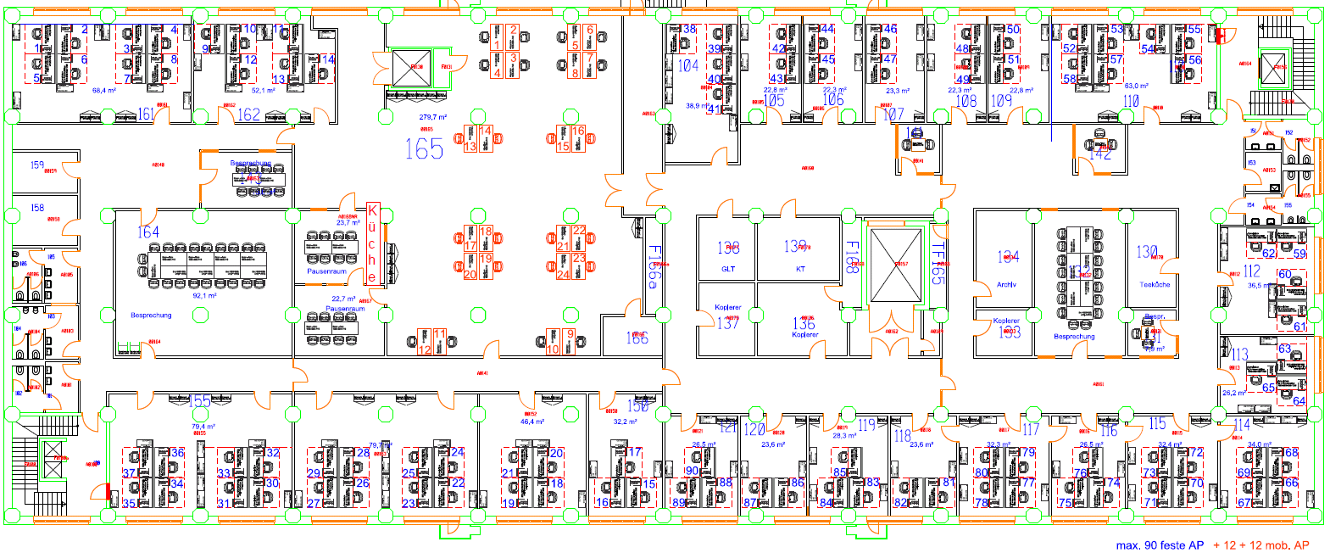

 |  |  |  |  |  |  |  |  |  |  |  |  |  |  | 62 Blank | 59 Schneider

 |  |  |  |  |  |  |  |  |  |  |  |  |  |  | 60 Bielfeldt | 61 Bartl

 |  |  |  |  |  |  |  |  |  |  |  |  |  |  |  | 63 Draganova
 |  |  |  |  |  |  |  |  |  |  |  |  |  |  | Skorupa | 64 Lupton

 | 34 | 30 | 26 Gerlach | 22 Dawkins | 18 Gross | 15 Rumpf | 88 Amsberg | 86 Hamann | 83 Wagner | 81 Knights | 77 Kullak | 74 Morgan | 70 Kahlenberg | 66 Hofschlag
 | 35 | 31 | 27 Lauer | 23 Zalewska | 19 Neumann | 16 Podgorny | 89 Strangalis | 87 König | 84 Knebel | 82 Cross | 78 Günther | 75 Klaas | 71 Dannert | 67 Biermann
 | 36 | 32 | 28 Neugebauer | 24 Müller | 20 Strewinsky | 17 Beuth | 90 Gaspar |  | 85 N.N. |  | 79 Wis | 76 Tabrizian | 72 Fleischer | 68 Böhmer
 | 37 | 33 | 29 Käsbach | 25 Laurinda | 21 Neuwirth |  |  |  |  |  | 80 Reidenbach |  | 73 Schramm | 69 Hoitz

